入力用テンプレート
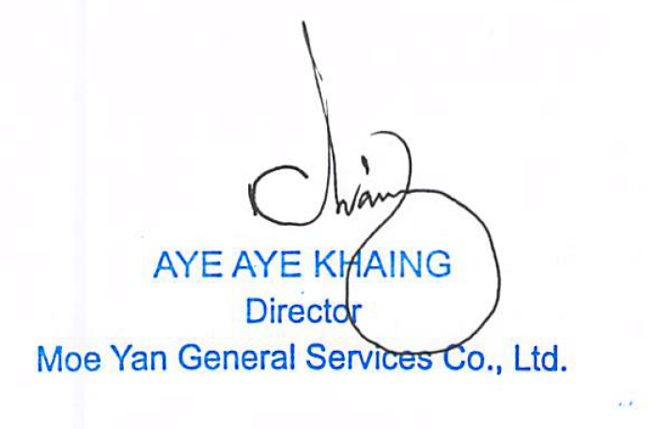

 |  | 御中 |  |  | 請求者 MOE YAN GENERAL SERVICES CO., LTD.
 |  |  |  |  | 2026-05-11
下記の通りご請求申し上げますので、よろしくお願いします。

 |  |  | ¥30,000

No. | 氏名 |  |  | 請求期間 | 期間(カ月) | 人数 | 明細金額 (円) | 備考
 | 株式会社夕波 女性1名 01 THAE THAE TONE |  |  | 5回目 入国日2023/11/06 2025/11/06-2026/05/06 | 6 | 1 | 30,000

 |  |  |  | 合計 | 30,000

 | 振込先 ：
 | 口座名義 | MOE YAN GENERAL SERVICES CO. LTD
 | 口座番号 | 0089 6003 0000 0288
 | 銀行名（英語） | CBL-CB BANK PCL ( Co-Operative Bank PCL )
 | 銀行コード | MCH-0155
 | 支店名（英語） | YE KYAW ( PA ZUN DAUNG )
 | 銀行住所
 | 支店番号 | 0089
 | Swiftコード | CPOBMMMY
 | ITRS CODE | 3720

 | 代替振込先
 | 銀行名 | GMOあおぞらネット銀行
 | 支店名 | 法人第二営業部
 | 口座名義 | 株式会社BKU
 | フリガナ | カ）ビーケーユー
 | 口座番号 | (普)1852294

 | 何卒、宜しくお願い申し上げます。

